概況
１ 管内概況
 | （１） 管内略図
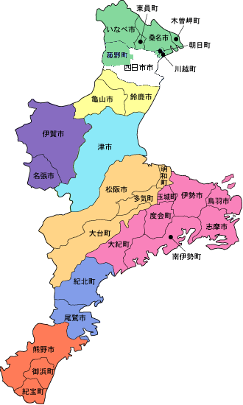

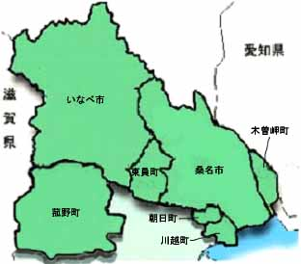

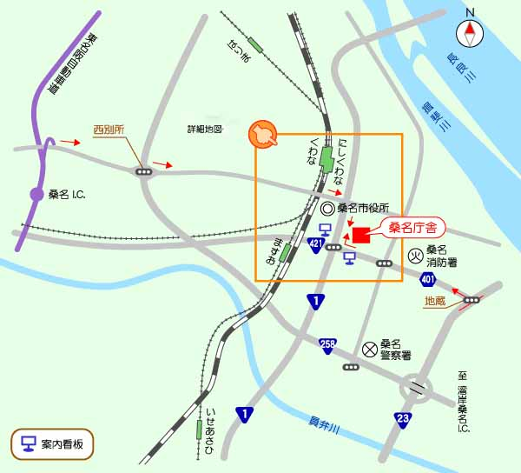
 | （２）桑名保健所（桑名庁舎）
 |  | ア 位置図

 |  | イ 詳細位置図
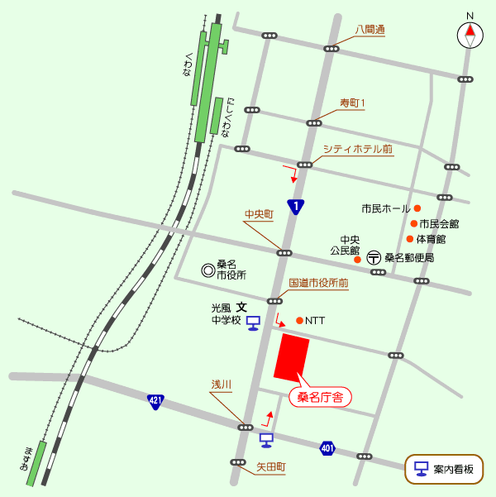

 |  | ウ 交通 |  | JR･近鉄: | 「桑名駅」から徒歩１５分
 |  |  |  | 自動車： | ◇東名阪自動車道「桑名IC」桑名市方面へ（国道１号を右折）約１５分
 |  |  |  |  | ◇国道１号線 （名古屋方面から）市役所前交差点５０ｍ先左折
 |  |  |  |  |  | （四日市方面から）浅川交差点右折すぐ左折
 |  |  |  |  | ◇国道２３号線 地蔵交差点から 約５分

 |  | エ 名称、住所
 |  |  | 三重県桑名保健所（桑名庁舎内）
 |  |  | 〒 ５１１－８５６７ |  | 三重県桑名市中央町５－７１
 |  |  | 代表電話 | 0594-24-3621 |  | Fax | 0594-24-3692

 |  | オ 健康診断・相談等日程
 |  |  | １）健康相談
 |  |  |  | 項目 |  |  | 受付時間 | 備考
 |  |  | 火曜日 | 骨髄バンク登録受付 |  |  | ９：３０～１１：００ | 毎週火曜（予約制）
 |  |  |  | 特定感染症（エイズ含む） 相談・検査 |  |  | １３：００～１４：３０ | 毎週火曜
 |  |  | 水曜日 | 精神保健福祉健康相談 |  |  | １３：３０～１５：３０ | 第４水曜（予約制）
 |  |  | 木曜日 | 感染症健康診断（結核） |  |  | １４：３０～１５：００ | 第１・３木曜（予約制）

人口推移
ウ 管内人口の推移
 |  |  | 資料：三重県戦略企画部統計課 |  |  | （各年10月1日現在人口）
 | 平成2年 | 平成7年 | 平成12年 | 平成17年 | 平成22年 | 平成25年 |  | ３区分別割合の推移 |  |  |  |  | 単位：人
 | 1990年 | 1995年 | 2000年 | 2005年 | 2010年 | 2013年 |  |  | 昭和60年 | 平成２年 | 平成７年 | 平成12年 | 平成17年 | 平成22年 | 平成25年
計 | 249,533 | 261,687 | 270,433 | 277,419 | 282,097 | 283,277 |  |  | （1985年） | （1990年） | （1995年） | （2000年） | （2005年） | （2010年） | （2013年）
桑名市 | 124,042 | 129,595 | 134,856 | 138,963 | 140,290 | 140,784 |  | 0～14歳 | 53 | 48 | 45 | 43 | 42 | 41 | 41
いなべ市 | 43,882 | 45,746 | 45,630 | 46,446 | 45,684 | 45,412 |  | 15～64歳 | 157 | 170 | 179 | 182 | 182 | 178 | 174
木曽岬町 | 7,167 | 7,231 | 7,172 | 6,965 | 6,855 | 6,591 |  | 65歳以上 | 26 | 31 | 38 | 45 | 53 | 60 | 66
東員町 | 25,447 | 26,235 | 26,305 | 25,897 | 25,661 | 25,502 |  |  | 資料 戦略企画部統計課「三重県年齢別人口調査結果」
菰野町 | 32,263 | 35,117 | 37,972 | 38,986 | 39,978 | 40,373
朝日町 | 6,744 | 6,900 | 6,716 | 7,114 | 9,626 | 10,125
川越町 | 9,988 | 10,863 | 11,782 | 13,048 | 14,003 | 14,490
桑名管内（菰野、朝日、川越含む）の３区分別人口割合の推移
桑名市及びいなべ市の平成12年以前については、合併があったものとして計算しています。

男
男
 |  |  |  |  |  |  | 昭和55年 |  |  |  |  | 平成25年
【管内の人口ピラミッド】 |  |  |  |  |  |  |  | 桑名管内 |  |  |  |  | 桑名管内
 | 昭和55年 |  |  | 平成25年 |  |  | 年齢（歳） | 男 | 女 | 総数 |  | 年齢(歳） | 総数 | 男 | 女
 |  |  |  |  |  |  | 0 ～ 4 | 7,521 | 7,188 | 14,709 |  | 総 数 | 283,277 | 139,937 | 143,340
 |  |  |  |  |  |  | 5 ～ 9 | 9,136 | 8,474 | 17,610 |  | 0 ～ 4 | 12,969 | 6,652 | 6,317
 |  |  |  |  |  |  | 10 ～ 14 | 10,736 | 10,150 | 20,886 |  | 5 ～ 9 | 13,420 | 6,746 | 6,674
 |  |  |  |  |  |  | 15 ～ 19 | 8,564 | 8,540 | 17,104 |  | 10 ～ 14 | 14,552 | 7,478 | 7,074
 |  |  |  |  |  |  | 20 ～ 24 | 7,091 | 7,862 | 14,953 |  | 15 ～ 19 | 14,681 | 7,646 | 7,035
 |  |  |  |  |  |  | 25 ～ 29 | 6,835 | 7,033 | 13,868 |  | 20 ～ 24 | 13,315 | 6,699 | 6,616
 |  |  |  |  |  |  | 30 ～ 34 | 7,924 | 8,390 | 16,314 |  | 25 ～ 29 | 14,501 | 7,442 | 7,059
 |  |  |  |  |  |  | 35 ～ 39 | 10,571 | 10,626 | 21,197 |  | 30 ～ 34 | 16,674 | 8,695 | 7,979
 |  |  |  |  |  |  | 40 ～ 44 | 9,432 | 9,005 | 18,437 |  | 35 ～ 39 | 20,618 | 10,595 | 10,023
 |  |  |  |  |  |  | 45 ～ 49 | 8,166 | 7,864 | 16,030 |  | 40 ～ 44 | 21,809 | 11,172 | 10,637
 |  |  |  |  |  |  | 50 ～ 54 | 7,657 | 7,432 | 15,089 |  | 45 ～ 49 | 18,729 | 9,674 | 9,055
 |  |  |  |  |  |  | 55 ～ 59 | 7,092 | 6,799 | 13,891 |  | 50 ～ 54 | 16,766 | 8,400 | 8,366
 |  |  |  |  |  |  | 60 ～ 64 | 4,509 | 5,932 | 10,441 |  | 55 ～ 59 | 16,185 | 7,888 | 8,297
 |  |  |  |  |  |  | 65 ～ 69 | 3,468 | 4,911 | 8,379 |  | 60 ～ 64 | 20,642 | 10,074 | 10,568
 |  |  |  |  |  |  | 70 ～ 74 | 3,216 | 4,351 | 7,567 |  | 65 ～ 69 | 18,944 | 9,267 | 9,677
 |  |  |  |  |  |  | 75 ～ 79 | 2,210 | 3,226 | 5,436 |  | 70 ～ 74 | 16,023 | 7,816 | 8,207
 |  |  |  |  |  |  | 80 ～ 84 | 1,287 | 1,858 | 3,145 |  | 75 ～ 79 | 12,525 | 5,667 | 6,858
 |  |  |  |  |  |  | 85 ～ 89 | 449 | 858 | 1,307 |  | 80 ～ 84 | 9,310 | 3,815 | 5,495
 |  |  |  |  |  |  | 90 ～ 94 | 98 | 248 | 346 |  | 85 ～ 89 | 5,910 | 1,994 | 3,916
 |  |  |  |  |  |  | 95歳以上 | 14 | 31 | 45 |  | 90 ～ 94 | 2,495 | 510 | 1,985
 |  |  |  |  |  |  | 総 数 | 115,976 | 120,778 | 236,754 |  | 95歳以上 | 846 | 120 | 726
 |  |  |  |  |  |  |  |  |  |  |  | 年齢不詳 | 2,363 | 1,587 | 776
 |  |  |  |  |  |  |  |  | 昭和55年 |  |  | (再掲)
 |  |  |  |  |  |  | 桑名管内 |  |  |  |  | 15歳未満 | 40,941 | 20,876 | 20,065
 |  |  |  |  |  |  | 年齢（歳） | 女 | 男 |  |  | 15～64歳 | 173,920 | 88,285 | 85,635
 |  |  |  |  |  |  | 0 ～ 4 | 6.0 | 6.5 |  |  | 65歳以上 | 66,053 | 29,189 | 36,864
 |  |  |  |  |  |  | 5 ～ 9 | 7.0 | 7.9 |  |  | 年齢不詳 | 2,363 | 1,587 | 776
 |  |  |  |  |  |  | 10 ～ 14 | 8.4 | 9.3 |  |  | 割合(％)
 |  |  |  |  |  |  | 15 ～ 19 | 7.1 | 7.4 |  |  | 15歳未満
 |  |  |  |  |  |  | 20 ～ 24 | 6.5 | 6.1 |  |  | 15～64歳
 |  |  |  |  |  |  | 25 ～ 29 | 5.8 | 5.9 |  |  | 65歳以上
 |  |  |  |  |  |  | 30 ～ 34 | 6.9 | 6.8
 |  |  |  |  |  |  | 35 ～ 39 | 8.8 | 9.1 |  |  | 平均年齢
 |  |  |  |  |  |  | 40 ～ 44 | 7.5 | 8.1
 |  |  |  |  |  |  | 45 ～ 49 | 6.5 | 7.0 |  |  |  |  | 平成25年
 |  |  |  |  |  |  | 50 ～ 54 | 6.2 | 6.6 |  |  | 桑名管内
 |  |  |  |  |  |  | 55 ～ 59 | 5.6 | 6.1 |  |  | 年齢（歳） | 女 | 男
 |  |  |  |  |  |  | 60 ～ 64 | 4.9 | 3.9 |  |  | 0 ～ 4 | 4.4 | 4.8
 |  |  |  |  |  |  | 65 ～ 69 | 4.1 | 3.0 |  |  | 5 ～ 9 | 4.7 | 4.8
 |  |  |  |  |  |  | 70 ～ 74 | 3.6 | 2.8 |  |  | 10 ～ 14 | 4.9 | 5.3
 |  |  |  |  |  |  | 75 ～ 79 | 2.7 | 1.9 |  |  | 15 ～ 19 | 4.9 | 5.5
 |  |  |  |  |  |  | 80 ～ 84 | 1.5 | 1.1 |  |  | 20 ～ 24 | 4.6 | 4.8
 |  |  |  |  |  |  | 85 ～ 89 | 0.7 | 0.4 |  |  | 25 ～ 29 | 4.9 | 5.3
 |  |  |  |  |  |  | 90 ～ 94 | 0.2 | 0.1 |  |  | 30 ～ 34 | 5.6 | 6.2
 |  |  |  |  |  |  | 95歳以上 | 0.0 | 0.0 |  |  | 35 ～ 39 | 7.0 | 7.6
 |  |  |  |  |  |  |  |  |  |  |  | 40 ～ 44 | 7.4 | 8.0
 |  |  |  |  |  |  |  |  |  |  |  | 45 ～ 49 | 6.3 | 6.9
 |  |  |  |  |  |  |  |  |  |  |  | 50 ～ 54 | 5.8 | 6.0
 |  |  |  |  |  |  |  |  |  |  |  | 55 ～ 59 | 5.8 | 5.6
 |  |  |  |  |  |  |  |  |  |  |  | 60 ～ 64 | 7.4 | 7.2
 |  |  |  |  |  |  |  |  |  |  |  | 65 ～ 69 | 6.8 | 6.6
 |  |  |  |  |  |  |  |  |  |  |  | 70 ～ 74 | 5.7 | 5.6
 |  |  |  |  |  |  |  |  |  |  |  | 75 ～ 79 | 4.8 | 4.0
 |  |  |  |  |  |  |  |  |  |  |  | 80 ～ 84 | 3.8 | 2.7
 |  |  |  |  |  |  |  |  |  |  |  | 85 ～ 89 | 2.7 | 1.4
 |  |  |  |  |  |  |  |  |  |  |  | 90 ～ 94 | 1.4 | 0.4
 |  |  |  |  |  |  |  |  |  |  |  | 95歳以上 | 0.5 | 0.1

